超级杯报名表
2025中国足球协会超级杯上海海港报名表
 |  | 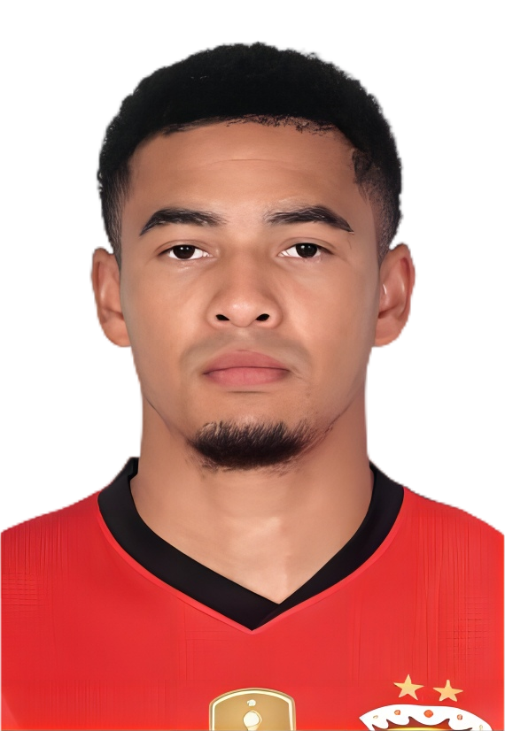 | 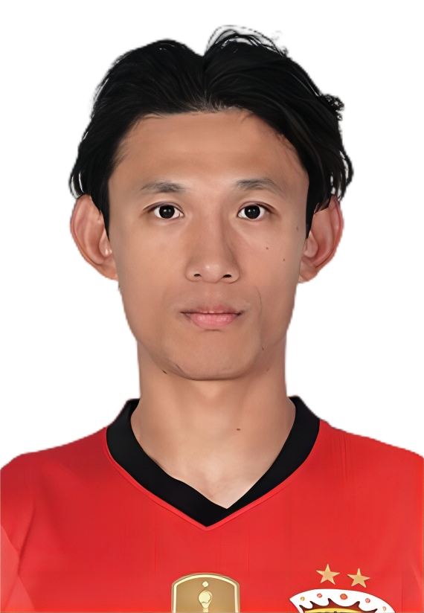 | 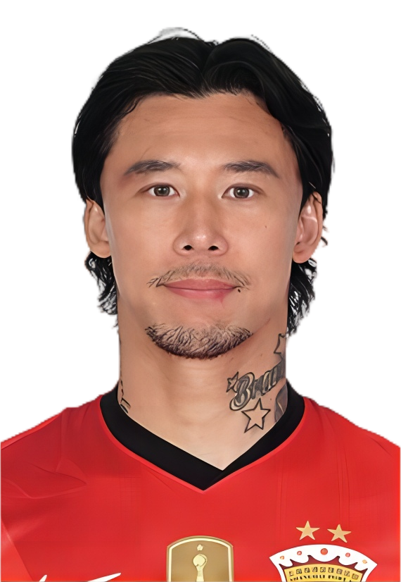 |  |  | 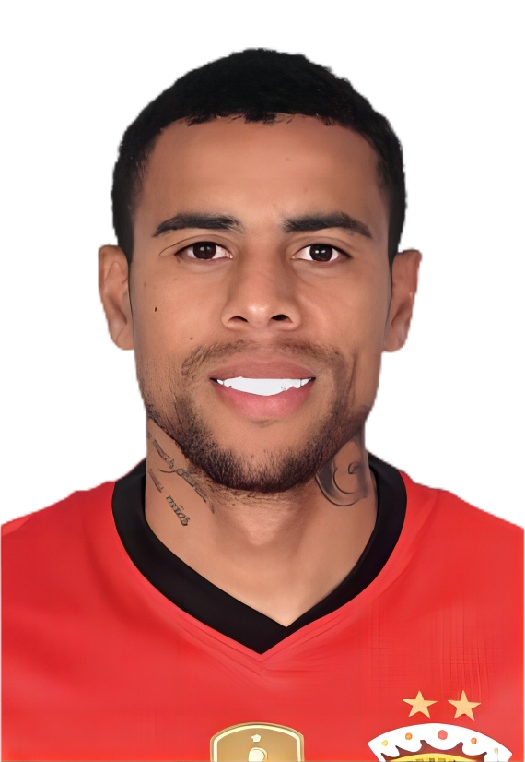
1 | 2 | 3 | 4 | 5 | 6 | 7 | 9
颜骏凌 | 李昂 | 蒋光太 | 王燊超 | 张琳芃 | 徐新 | 武磊 | 古斯塔沃
1991-01-28 | 1993-09-15 | 1994-05-27 | 1989-02-08 | 1989-05-09 | 1994-04-19 | 1991-11-19 | 1994-03-29
门将 | 后卫 | 后卫 | 后卫 | 后卫 | 前卫 | 前锋 | 前锋
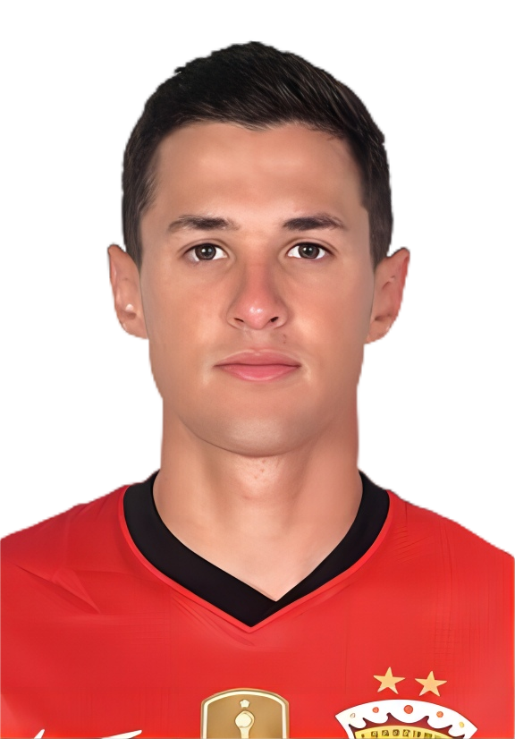 | 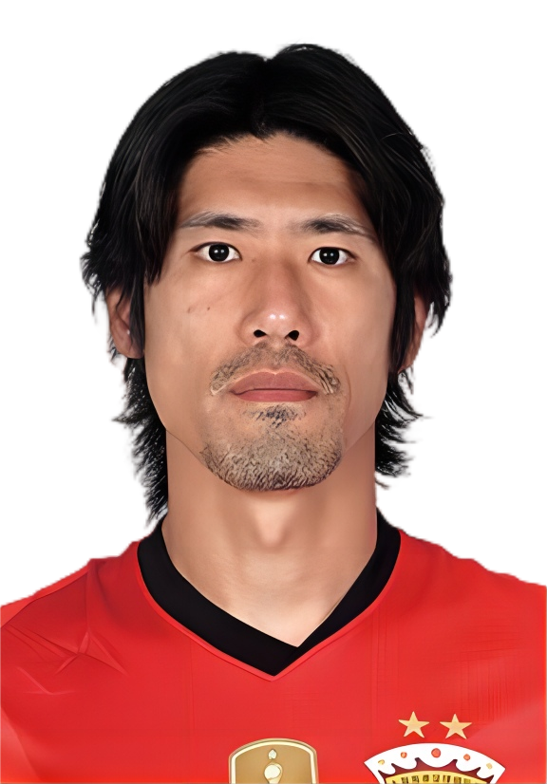 |  |  | 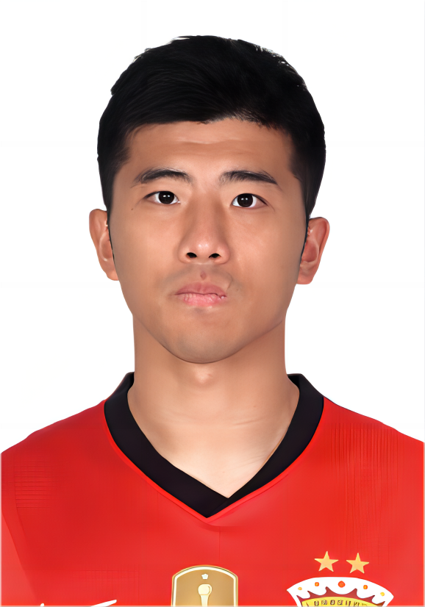 | 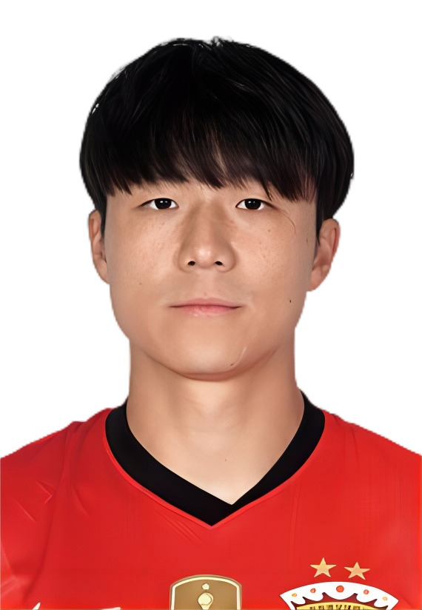 | 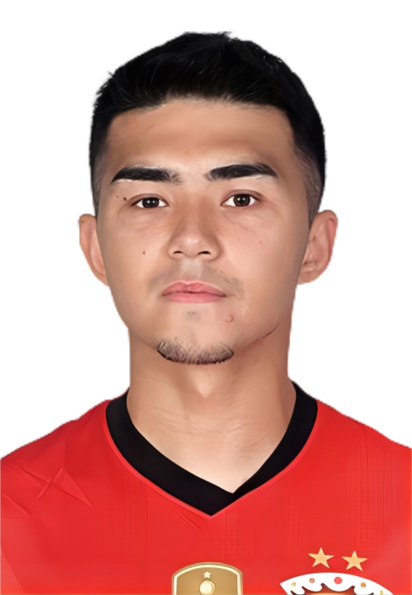 | 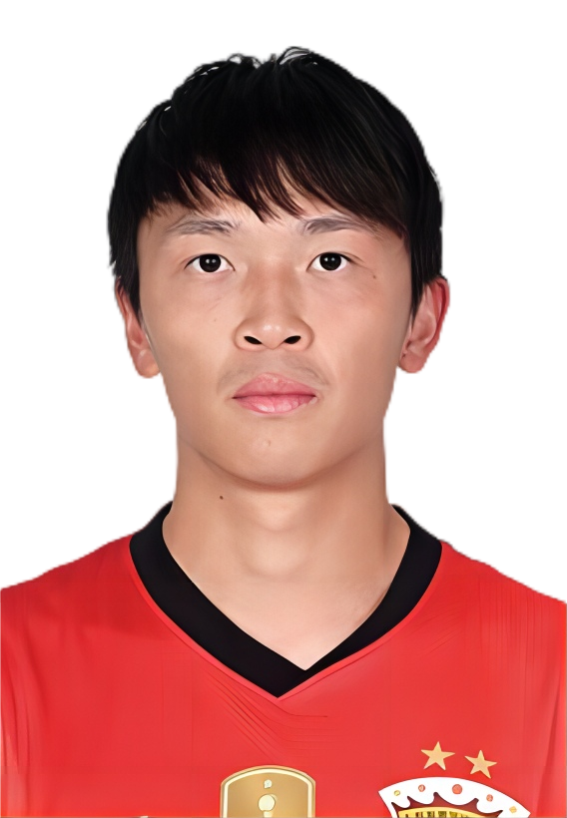
10 | 11 | 12 | 13 | 14 | 15 | 18 | 19
维塔尔 | 吕文君 | 陈威 | 魏震 | 李圣龙 | 明天 | 艾菲尔丁·艾斯卡尔 | 王振澳
1998-02-12 | 1989-03-11 | 1998-02-14 | 1997-02-12 | 1992-07-30 | 1995-04-08 | 2003-09-15 | 1999-08-10
前卫 | 前锋 | 门将 | 后卫 | 前锋 | 后卫 | 前锋 | 后卫
 | 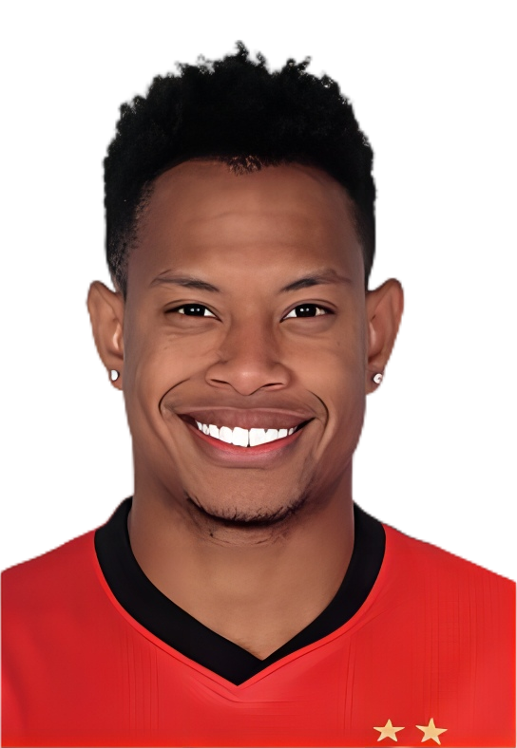 | 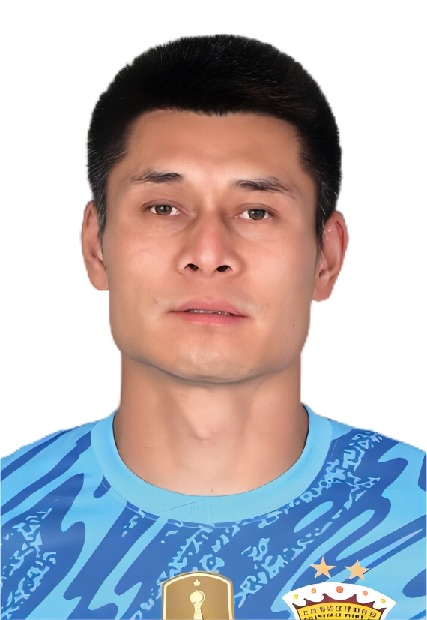 |  | 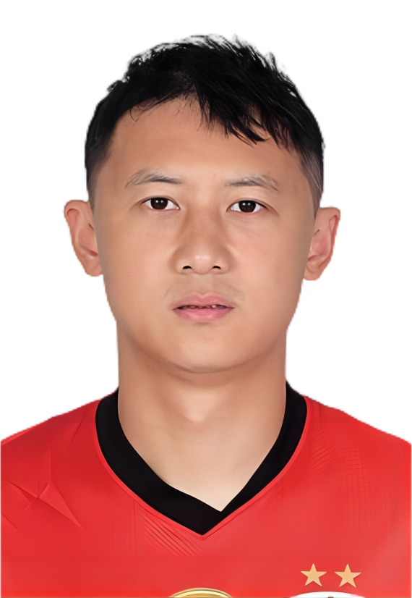 |  | 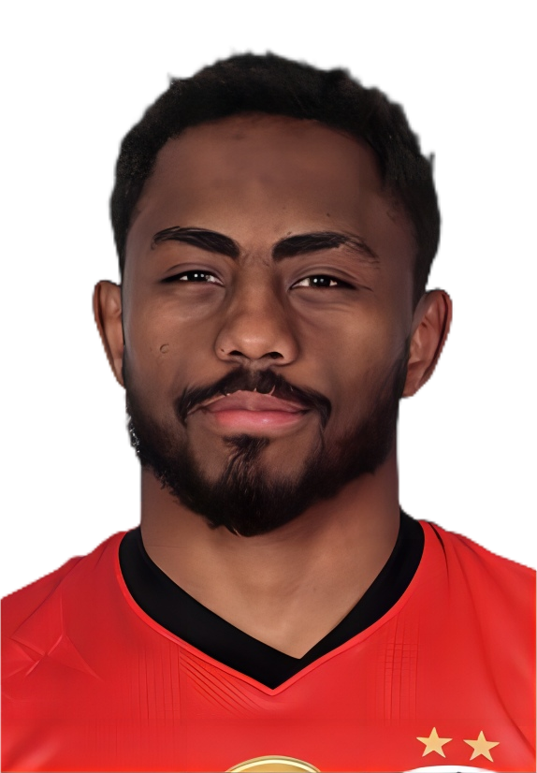 | 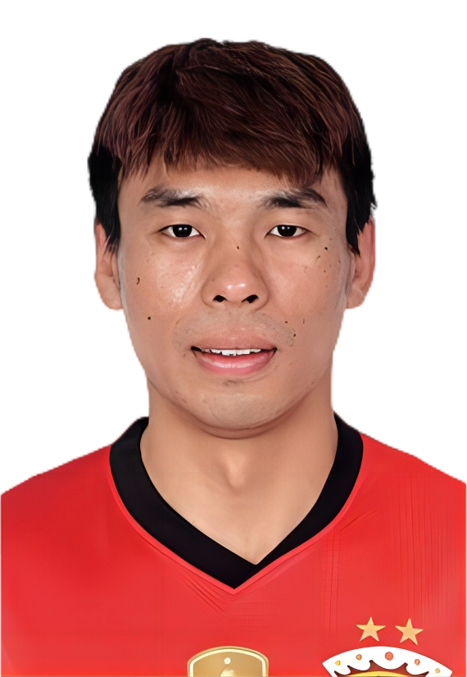
20 | 22 | 25 | 26 | 27 | 28 | 30 | 32
杨世元 | 马修斯·尤萨 | 杜佳 | 刘若钒 | 冯劲 | 贺惯 | 加布里埃尔 | 李帅
1994-03-11 | 1996-03-22 | 1993-05-01 | 1999-01-28 | 1993-08-14 | 1993-01-25 | 1996-03-29 | 1995-06-18
前卫 | 前卫 | 门将 | 前锋 | 前卫 | 后卫 | 前锋 | 后卫
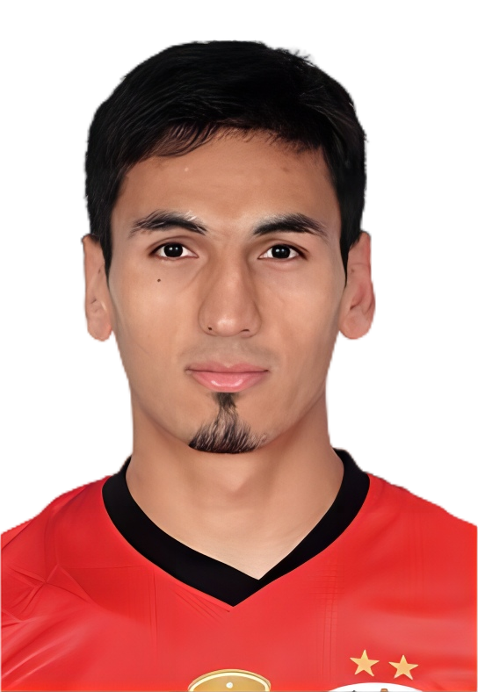 | 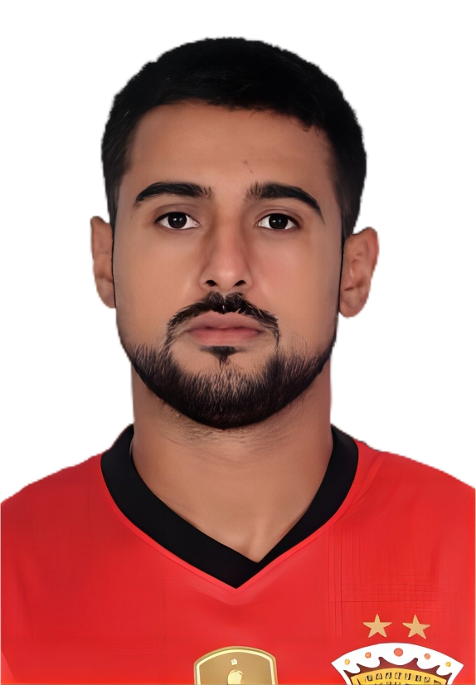 | 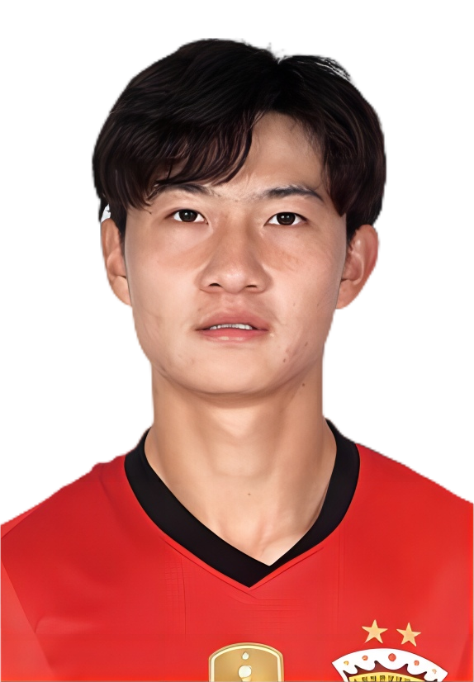 | 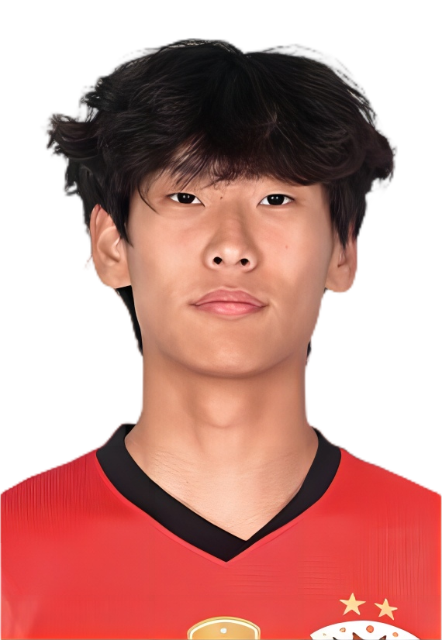 | 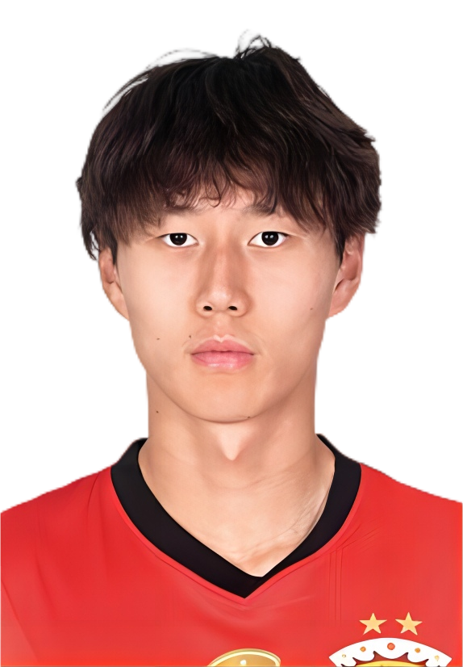 | 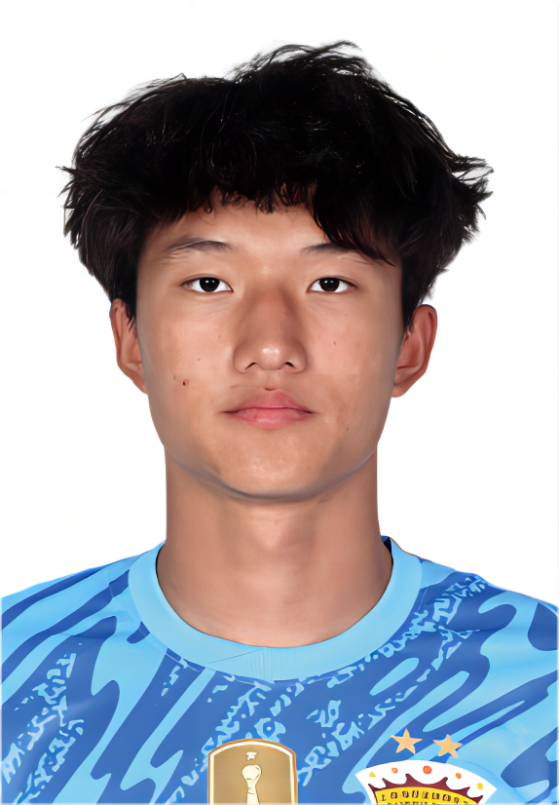 | 
36 | 45 | 46 | 49 | 52 | 53 | 主教练
阿布拉汗·哈力克 | 莱昂纳多 | 刘柏杨 | 李新翔 | 孟敬朝 | 李智良 | 穆斯卡特
2001-04-26 | 1997-05-28 | 2003-04-06 | 2005-11-30 | 2004-01-09 | 2007-06-18 | 1973-08-07
前卫 | 前锋 | 前锋 | 前锋 | 前卫 | 门将 | 澳大利亚

中超联赛报名表
2025中国足球超级联赛上海海港报名表
 | 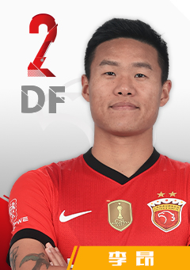 | 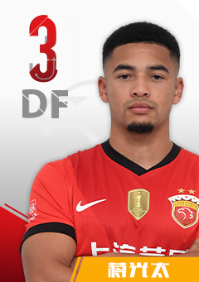 | 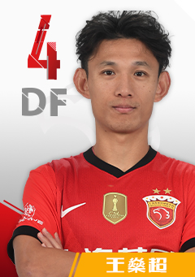 | 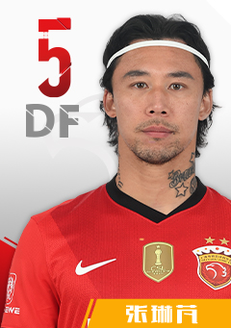 | 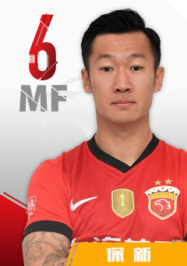 | 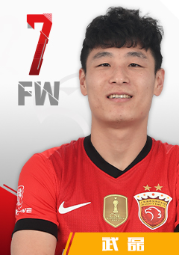 | 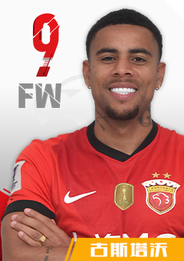
1 | 2 | 3 | 4 | 5 | 6 | 7 | 9
颜骏凌 | 李昂 | 蒋光太 | 王燊超 | 张琳芃 | 徐新 | 武磊 | 古斯塔沃(撤销)
1991-01-28 | 1993-09-15 | 1994-05-27 | 1989-02-08 | 1989-05-09 | 1994-04-19 | 1991-11-19 | 1994-03-29
门将 | 后卫 | 后卫 | 后卫 | 后卫 | 前卫 | 前锋 | 前锋
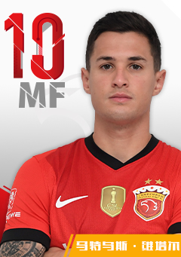 | 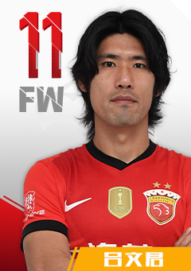 | 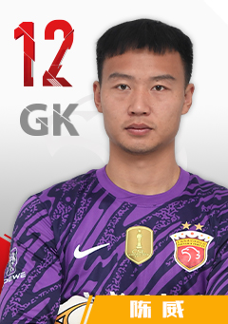 | 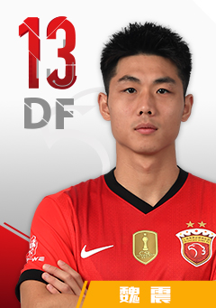 | 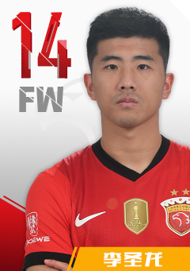 | 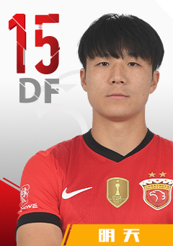 | 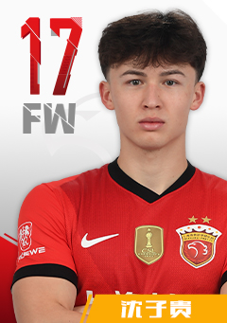 | 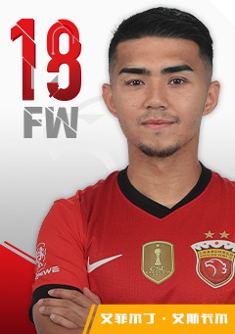
10 | 11 | 12 | 13 | 14 | 15 | 17 | 18
维塔尔 | 吕文君 | 陈威 | 魏震 | 李圣龙 | 明天 | 沈子贵(撤销) | 艾菲尔丁·艾斯卡尔(撤销)
1998-02-12 | 1989-03-11 | 1998-02-14 | 1997-02-12 | 1992-07-30 | 1995-04-08 | 2000-12-26 | 2003-09-15
前卫 | 前锋 | 门将 | 后卫 | 前锋 | 后卫 | 前锋 | 前锋
 |  | 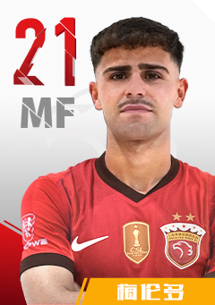 |  |  | 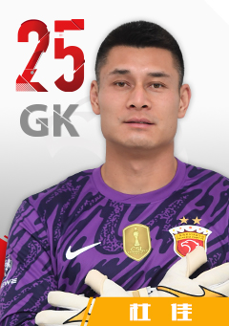 |  | 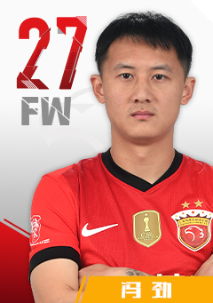
19 | 20 | 21 | 22 | 23 | 25 | 26 | 27
王振澳 | 杨世元 | 梅伦多(补报) | 马修斯·尤萨 | 傅欢 | 杜佳 | 刘若钒 | 冯劲
1999-08-10 | 1994-03-11 | 1997-08-23 | 1996-03-22 | 1993-07-12 | 1993-05-01 | 1999-01-28 | 1993-08-14
后卫 | 前卫 | 前卫 | 前卫 | 后卫 | 门将 | 前锋 | 前卫
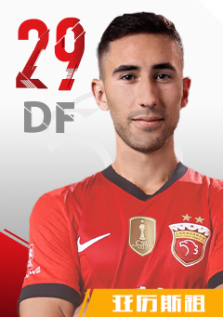 | 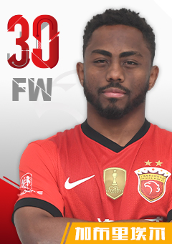 |  | 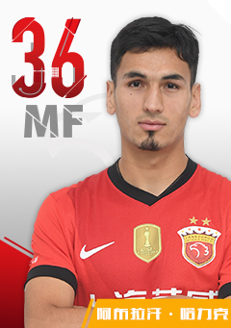 |  | 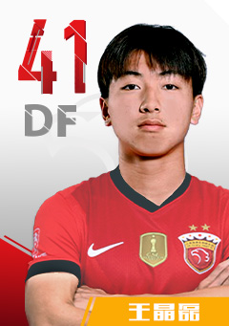 | 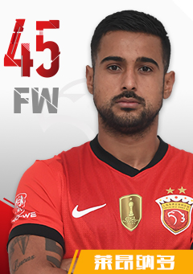 | 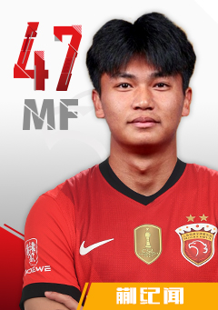
29 | 30 | 32 | 36 | 40 | 41 | 45 | 47
亚历斯祖(补报) | 加布里埃尔 | 李帅 | 阿布拉汗·哈力克 | 吾米提江.玉苏普 | 王晶磊(补报) | 莱昂纳多 | 蒯纪闻
1999-02-11 | 1996-03-29 | 1995-06-18 | 2001-04-26 | 2004-02-28 | 2007-03-20 | 1997-05-28 | 2006-02-28
后卫 | 前锋 | 后卫 | 前卫 | 后卫 | 后卫 | 前锋 | 前卫
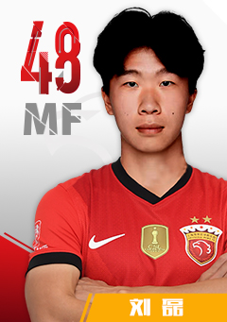 | 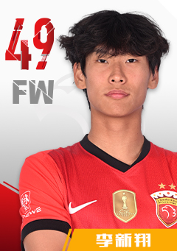 | 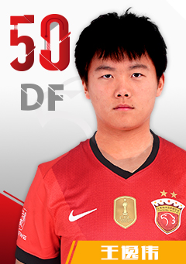 |  | 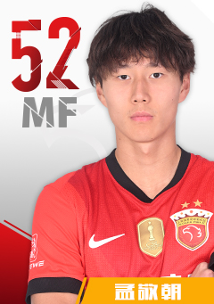 | 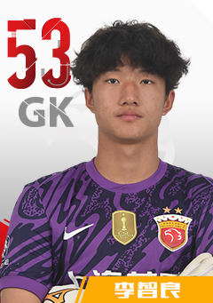
48 | 49 | 50 | 51 | 52 | 53 | 主教练
刘磊(撤销) | 李新翔 | 王逸伟 | 刘铁诚 | 孟敬朝 | 李智良 | 穆斯卡特
2006-02-05 | 2005-11-30 | 2004-03-20 | 2006-04-22 | 2004-01-09 | 2007-06-18 | 1973-08-07
前卫 | 前锋 | 后卫 | 后卫 | 前卫 | 门将 | 澳大利亚

